Create Post
ID màn hình |  | Create post | Tên màn hình |  | Create post | Người tạo |  | Yến | Ngày tạo |  | 28/10/2023

Image màn hình
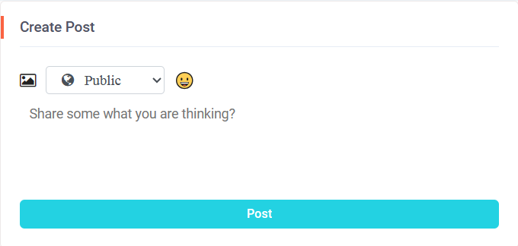

Yêu cầu màn hình
- Tạo được bài đăng - Tạo được bài đăng kèm ảnh va imoji - Có thể chỉnh sửa trạng thái bài đăng

Gốc nơi di chuyển đến màn hình này
- Nằm trên các màn hình: News feed, My page, Group Social

ID | Item | IOE | Required | Min/Max | Type | Data Type | Default | Table | Column | Screen transition | Note
1 | Cearte post | O |  |  | Label
2 | Image | I |  | 2MB | Button |  |  | social_network.post_image | image |  | - Khi click button "Image" có thể chọn ảnh từ trong bộ nhớ của thiết bị - Ảnh sai định dạng hiển thị message lỗi: "Image extension must be .png or .jpeg/.jpg" - Ảnh > 2MB hiển thị message lỗi: "Image contain maximum 2MB"
3 | Status | I | O | 10 | Combobox | varchar | Public | social_network.post | post_status |  | Có 3 loại status trong combobox: Public, Friend, Only me.
4 | Emoji | I |  |  | button | icon |  |  |  |  | - Khi click button "Emoji" sẽ hiển thị 1 bảng Emoji có: dùng gần đây, đã lưu. Có chức năng search emoji - Khi click lại 1 lần nữa vào button "Emoji" sẽ tắt bảng - Chọn biểu tượng Emoji trong bảng thì biểu tượng sẽ được hiển thị dưới phần Create Post
5 | Post content | I | O |  | textbox | longtext | Place holder: "Share some what you are thinking" | social_network.post | post_content |  | -Cho phép nhập nội dung của bài đăng. -Trường hợp không nhập và nhấn button post, hiển thị message lỗi: " Content is required!!"
6 | Post | E |  |  | button |  |  |  |  |  | Hiển thị nội dung của Post content dưới Newsfeed bao gồm cả Text và Image

Others Page
ID màn hình |  | Others Page | Tên màn hình |  | Others Page | Người tạo |  | Yến | Ngày tạo |  | 28/10/2023
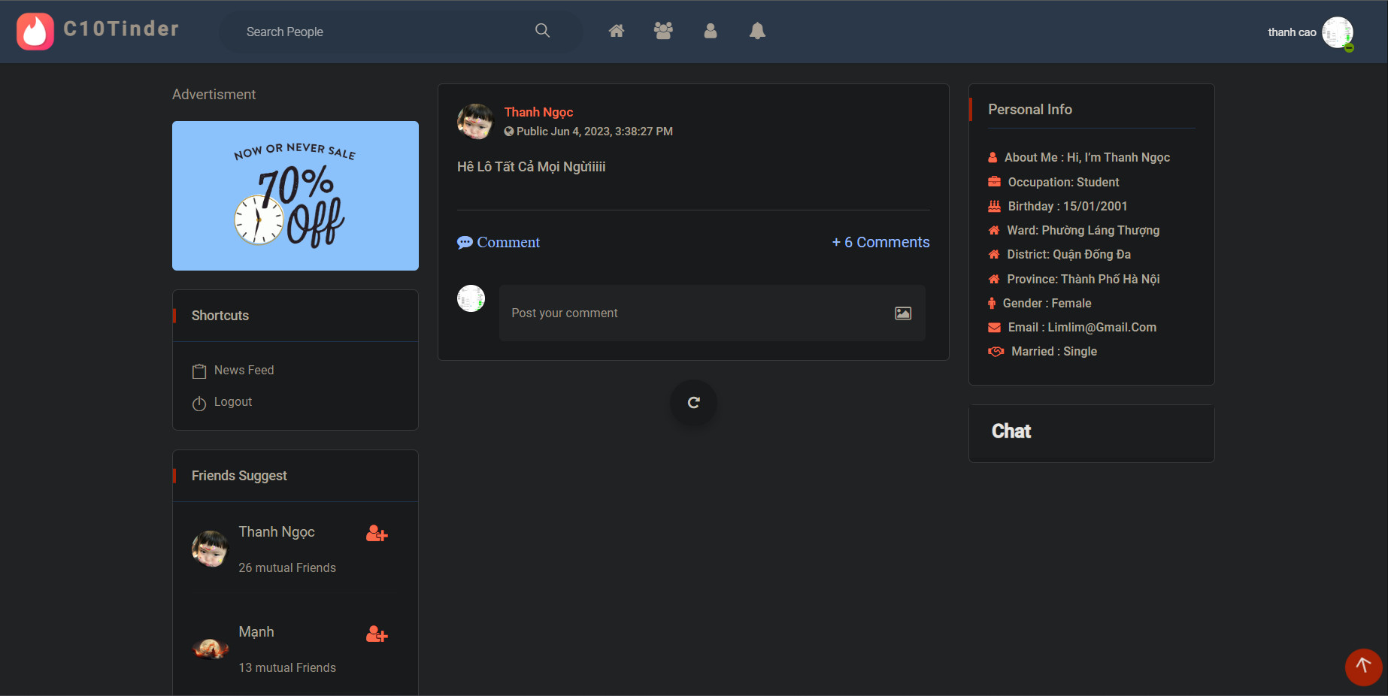
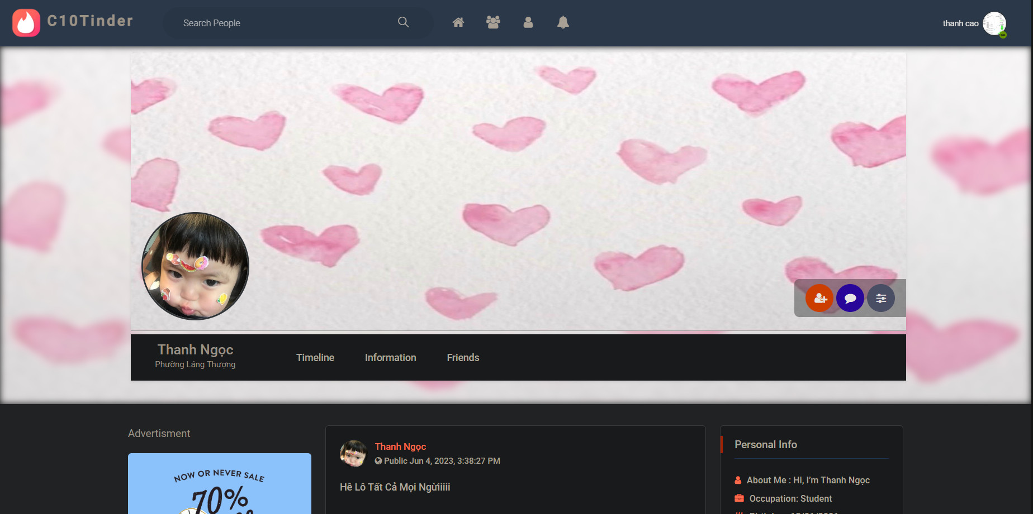

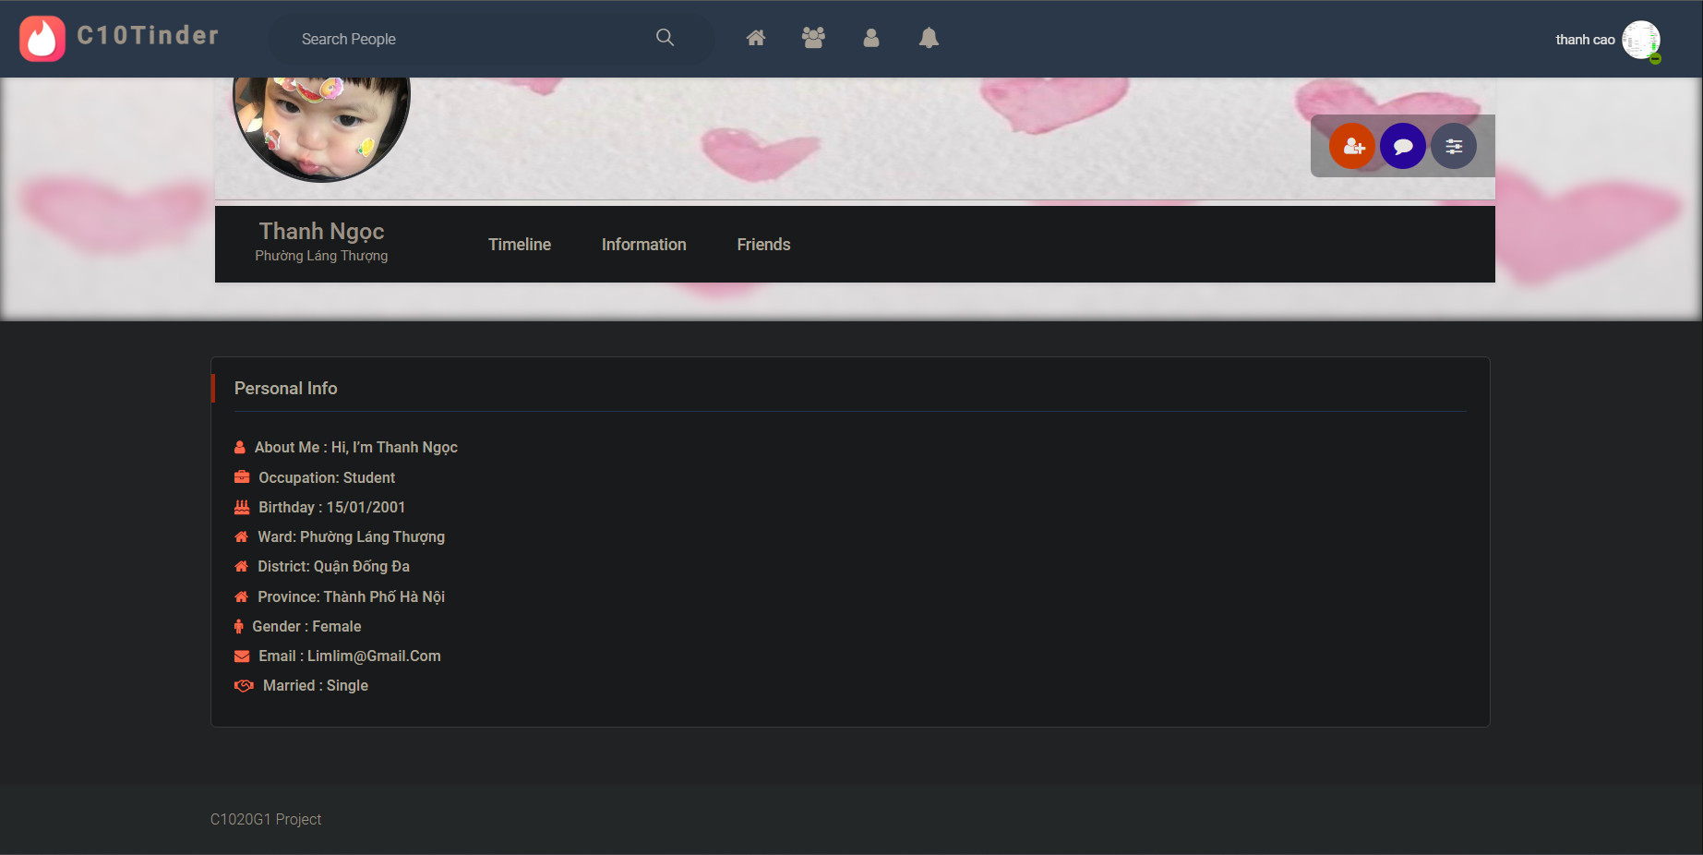
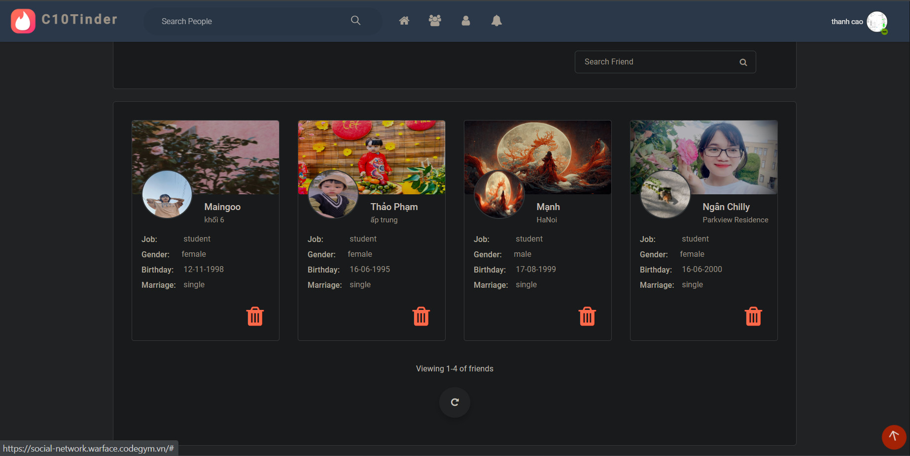

Yêu cầu màn hình
- Hiển thị các thông tin được cho phép của user - Hiển thị timeline được cho phép của user - Cho phép account add friend/unrequest/accept user

Gốc nơi di chuyển đến màn hình này
- Search people -> Other's page - Friends suggest/Comment - Other' page/Friend's page -> Friends -> Other's page

ID | Item | IOE | Required | Min/Max | Type | Data type | Default | Table | column | Screen transition | Note
1 | Header |  |  |  |  |  |  |  |  |  | Assign to Hà
2 | Avatar image | IE |  |  | image |  |  | social_network.user | user_avatar |  | -Hiển thị ảnh avatar của account
3 | Background image | IE |  |  | image |  |  | social_network.user | user_background |  | - Hiển thị ảnh background của account
4 | Avatar camera |  |  |  |  |  |  |  |  |  | - TBD: Không có quyền tải ảnh lên tại trang Other's page
5 | Background camera |  |  |  |  |  |  |  |  |  | - TBD: Không có quyền tải ảnh lên tại trang Other's page
6 | Add friend | IE |  |  | button |  |  | social_network.friend_request |  |  | - Hiển thị khi account và user không phải là friend, chưa gửi friend request cho nhau - Click: account gửi friend request cho user - Sau click: chuyển thành button Unrequest
7 | Accept | IE |  |  | button |  |  | social_network.friend_request social_network.friends |  |  | - Hiển thị khi user gửi friend request cho account, account chưa accept - Click: account accept friend request của user - Sau click: chuyển thành button Unfriend
8 | Unrequest | E |  |  | button |  |  |  |  |  | - Hiển thị khi account gửi friend request cho user, user chưa accept - Click: mở popup Delete friend request
9 | Delete friend request |  |  |  | popup |  |  |  |  |  | - Hiển thị khi click button Unrequest - Cho phép xóa friend request hoặc không
10 | Content |  |  |  | label |  |  |  |  |  | Hiển thị: "Are you sure want to delete this request? Warning: Can not undo"
11 | Icon X | E |  |  | button |  |  |  |  |  | Đóng popup Delete friend request
12 | Cancel | E |  |  | button |  |  |  |  |  | Đóng popup Delete friend request
13 | Delete | IE |  |  | button |  |  | social_network.friend_request |  |  | Xóa friend request và đóng popup
14 | Send message | E |  |  | button |  |  |  |  |  | Mở ra cửa số chat với user
15 | Edit profile image |  |  |  |  |  |  |  |  |  | - TBD: Không có quyền edit tại trang Other's page
16 | Username | O |  |  | label |  |  | social_network.user | username |  | Hiển thị username của user
17 | Ward | O |  |  | label |  |  | social_network.user social_network.ward | ward_id ward_name |  | Hiển thị ward của user
18 | Timeline | O |  |  | button |  |  |  |  |  | - Hiển thị mặc định khi di chuyển đến page của user - Bao gồm advertisment, shortcut, friends suggest, postlist, personal info, chat
21 | Advertisment |  |  |  |  |  |  |  |  |  | Assign to Chinh
22 | Shortcut | O |  |  | label
23 | News feed | E |  |  | button |  |  |  |  | Newsfeed | Di chuyển đến màn hình newsfeed
24 | Logout | E |  |  | button |  |  |  |  | Login | Di chuyển đến màn hình login
25 | Friend suggest |  |  |  |  |  |  |  |  |  | Assign to Vân Anh
26 | Post list |  |  |  |  |  |  |  |  |  | Assign to Thảo
27 | Personal info | O |  |  | label |  |  | social_network.user social_network.ward social_network.district social_network.province | username occupation birthday ward_id ward_name district_id district_name province_id province_name gender email marriaged |  | Hiển thị các thông tin của user bao gồm username, occupation, birthday, ward, district, province, gender, email, married
28 | Chat |  |  |  |  |  |  |  |  |  | Assign to Vui
29 | Scroll back to top |  |  |  | button |  |  |  |  |  | - Hiển thị khi header của user bị khuất - Click: cuộn lên đầu trang - Ngưng hiển thị khi header không bị khuất
30 | Information | O |  |  | button |  |  | social_network.user social_network.ward social_network.district social_network.province | username occupation birthday ward_id ward_name district_id district_name province_id province_name gender email marriaged |  | Hiển thị Personal info của user
31 | Friends | O |  |  | button |  |  | social_network.user social_network.friends | user_id friend_id username user_background user_avatar address occupation gender birthday marriaged |  | - User không có friend: hiển thị mesage: "Currently there are no friends !!" - User có friend: + Hiển thị list friend theo format view profile bao gồm các thông tin header image, profile image, username, address, job, gender, birthday, married + Hiển thị mặc định 4 profile đối với user có từ 4 friend trở lên, hiển thị toàn bộ profile với user có từ 4 friend trở xuống + Truy cập page của friend user khi click vào username
32 | Search friend | I |  |  | textbox | varchar | placeholder: "Search Friend" | social_network.user social_network.friends | user_id friend_id username |  | Cho phép tìm kiếm friend của user bằng username
33 | Icon search | O |  |  | button |  |  |  |  |  | Hiển thị kết quả tìm kiếm
35 | Icon delete |  |  |  |  |  |  |  |  |  | - TBD: Không có delete friends tại trang Other's page
36 | View more | O |  |  | button |  |  |  |  |  | - Không hiển thị khi không có friends và số lượng nhỏ hơn 4 friends. - Hiển thị khi số lượng nhiều hơn 4 friends - Click: view thêm một dòng profile (tối đa 4 friends/dòng) - Ngưng hiển thị khi đã view hết friend

Sơ đồ ERD
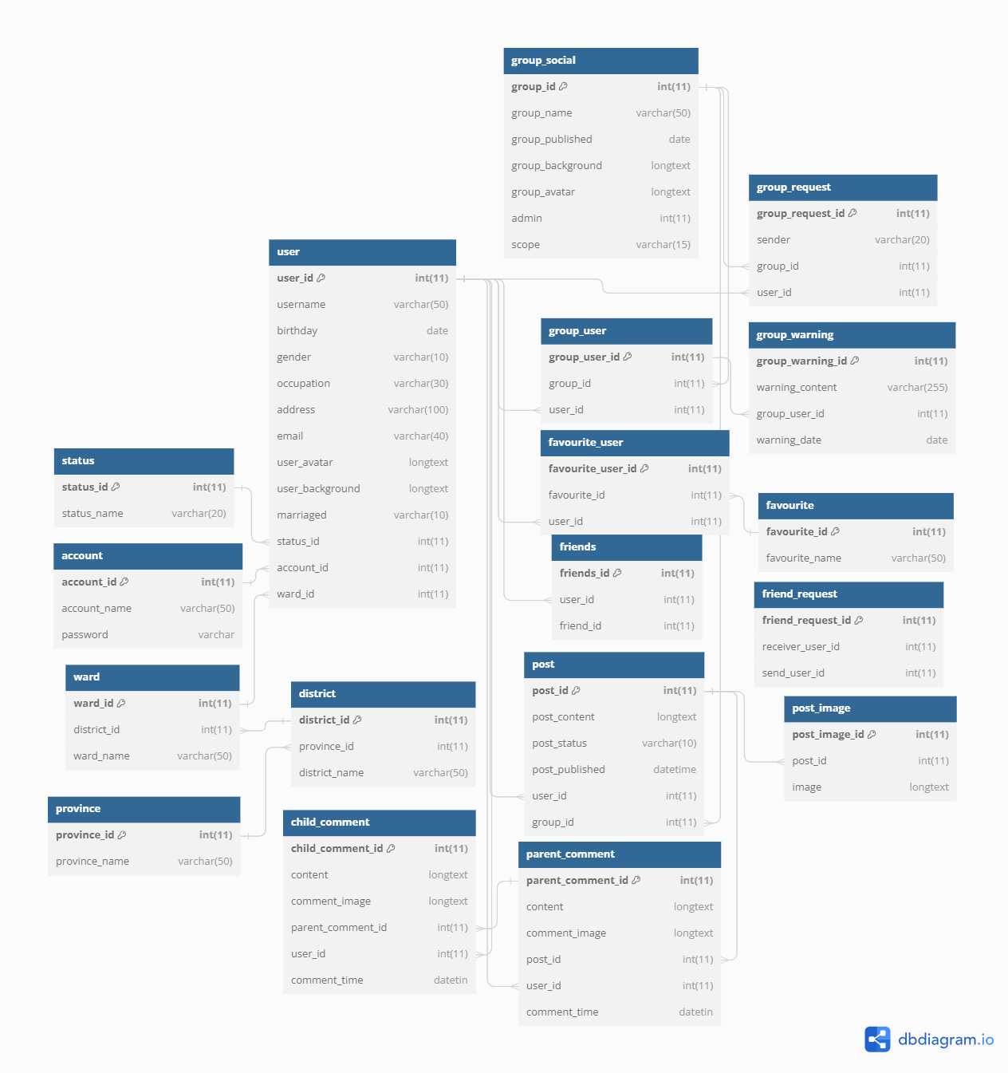
https://dbdiagram.io/d/64ab9a0b02bd1c4a5ec641a5

